Sheet1
 |  | 相关性和描述性统计
 |  |  | 平均值 | 标准差 |  | sex | old | edu | year | rank | use | AIS | KA | KH | JS | JI | THR | PJC | NJC
 |  | sex | 1.51 | 0.50 | 皮尔逊相关性 | --
 |  | old | 2.50 | 1.09 | 皮尔逊相关性 | -0.005 | --
 |  | edu | 2.63 | 0.83 | 皮尔逊相关性 | -0.019 | -0.001 | --
 |  | year | 2.51 | 1.10 | 皮尔逊相关性 | -0.009 | .940** | 0.005 | --
 |  | rank | 2.22 | 0.95 | 皮尔逊相关性 | 0.018 | .787** | .091* | .765** | --
 |  | use | 2.57 | 1.07 | 皮尔逊相关性 | 0.005 | -0.034 | 0.033 | -0.026 | 0.015 | --
 |  | AIS | 2.99 | 0.67 | 皮尔逊相关性 | -0.044 | -0.011 | -0.021 | -0.024 | 0.021 | .122** | --
 |  | KA | 2.97 | 0.70 | 皮尔逊相关性 | -0.009 | -0.008 | 0.009 | -0.021 | 0.003 | 0.045 | .418** | --
 |  | KH | 3.00 | 0.70 | 皮尔逊相关性 | -0.01 | 0.021 | 0.027 | 0.014 | 0.033 | -0.019 | .366** | .156** | --
 |  | JS | 3.06 | 0.70 | 皮尔逊相关性 | -0.072 | -0.045 | -0.032 | -0.054 | -0.029 | -0.003 | .264** | .479** | .116** | --
 |  | JI | 2.98 | 0.76 | 皮尔逊相关性 | 0.026 | 0.034 | -0.012 | 0.041 | 0.051 | -.091* | .211** | .085* | .479** | 0.075 | --
 |  | THR | 2.98 | 0.50 | 皮尔逊相关性 | 0.045 | -0.032 | 0.038 | -0.04 | -0.053 | 0.015 | -0.009 | .134** | -.111** | .222** | -.275** | --
 |  | PJC | 2.98 | 0.42 | 皮尔逊相关性 | 0.017 | 0.026 | 0.024 | 0.017 | 0.008 | -0.029 | 0.025 | 0.058 | 0.048 | 0.038 | 0.014 | 0.018 | --
 |  | NJC | 3.05 | 0.65 | 皮尔逊相关性 | 0.026 | -0.002 | -0.034 | -0.005 | -0.012 | -0.054 | 0.073 | 0.032 | 0.07 | 0.003 | .121** | -0.04 | 0.001 | --
 |  | ** 在 0.01 级别（双尾），相关性显著。
 |  | * 在 0.05 级别（双尾），相关性显著。

 |  | 可靠性统计 |  |  |  | 可靠性统计 |  |  |  | 可靠性统计 |  |  |  | 可靠性统计
 |  | 克隆巴赫 Alpha | 项数 |  | KA | 克隆巴赫 Alpha | 项数 |  |  | 克隆巴赫 Alpha | 项数 |  |  | 克隆巴赫 Alpha | 项数
 | AIS | 0.775 | 5 |  | KA | 0.765 | 4 |  | KH | 0.785 | 4 |  | JS | 0.784 | 4

 |  | 可靠性统计 |  |  |  | 可靠性统计 |  |  |  | 可靠性统计 |  |  |  | 可靠性统计
 |  | 克隆巴赫 Alpha | 项数 |  |  | 克隆巴赫 Alpha | 项数 |  |  | 克隆巴赫 Alpha | 项数 |  |  | 克隆巴赫 Alpha | 项数
 | JI | 0.797 | 4 |  | THR | 0.734 | 10 |  | PJC | 0.733 | 15 |  | NJC | 0.789 | 6

 |  | 变量名称 | Cronbach’s α | 题项数量
 |  | AIS | 0.775 | 5
 |  | KA | 0.765 | 4
 |  | KH | 0.785 | 4
 |  | JS | 0.784 | 4
 |  | JI | 0.797 | 4
 |  | THR | 0.734 | 10
 |  | PJC | 0.733 | 15
 |  | NJC | 0.789 | 6

 | 变量 | 题项 | KMO值 | χ2 | df | 显著性 | KMO 和巴特利特检验
 | AIS | 5 | 0.824 | 691.583 | 10 | <0.001 | KMO 取样适切性量数。 |  | 0.826
 | KA | 4 | 0.782 | 557.967 | 6 | <0.001 | 巴特利特球形度检验 | 近似卡方 | 7223.155 |  |  | 总方差解释
 | KH | 4 | 0.79 | 637.887 | 6 | <0.001 |  | 自由度 | 1326 |  |  |  | 成分 | 初始特征值 |  |  | 提取载荷平方和
 | JS | 4 | 0.788 | 641.09 | 6 | <0.001 |  | 显著性 | 0 |  |  |  |  | 总计 | 方差百分比 | 累积 % | 总计 | 方差百分比 | 累积 %
 | JI | 4 | 0.795 | 689.04 | 6 | <0.001 |  |  |  |  |  |  | 1 | 5.289 | 10.172 | 10.172 | 5.289 | 10.172 | 10.172
 | THR | 10 | 0.851 | 733.493 | 45 | <0.001 |  |  |  |  |  |  | 2 | 4.176 | 8.03 | 18.202 | 4.176 | 8.03 | 18.202
 | PJC | 15 | 0.849 | 838.337 | 105 | <0.001 |  |  |  |  |  |  | 3 | 3.202 | 6.158 | 24.361 | 3.202 | 6.158 | 24.361
 | NJC | 6 | 0.860 | 821.294 | 15 | <0.001 |  |  |  |  |  |  | 4 | 2.891 | 5.559 | 29.919 | 2.891 | 5.559 | 29.919
 |  |  |  |  |  |  |  |  |  |  |  |  | 5 | 2.124 | 4.084 | 34.004 | 2.124 | 4.084 | 34.004
 |  |  |  |  |  |  |  |  |  |  |  |  | 6 | 1.842 | 3.543 | 37.547 | 1.842 | 3.543 | 37.547
模型 | χ2 | df | χ2/df | RMR | CFI | TLI | RMSEA | GFI | AGFI | NFI | IFI |  | 7 | 1.291 | 2.483 | 40.03 | 1.291 | 2.483 | 40.03
8 | 1342.398 | 1246 | 1.077 | 0.030 | 0.984 | 0.983 | 0.011 | 0.923 | 0.915 | 0.820 | 0.984 |  | 8 | 1.266 | 2.435 | 42.466 | 1.266 | 2.435 | 42.466
7 | 2037.550 | 1253 | 1.626 | 0.045 | 0.872 | 0.846 | 0.032 | 0.864 | 0.850 | 0.726 | 0.873 |  | 9 | 1.173 | 2.255 | 44.721 | 1.173 | 2.255 | 44.721
6 | 2257.410 | 1259 | 1.793 | 0.045 | 0.837 | 0.828 | 0.036 | 0.848 | 0.834 | 0.679 | 0.839 |  | 10 | 1.127 | 2.166 | 46.887 | 1.127 | 2.166 | 46.887
5 | 3052.783 | 1264 | 2.415 | 0.061 | 0.708 | 0.694 | 0.049 | 0.784 | 0.765 | 0.590 | 0.711 |  | 11 | 1.084 | 2.084 | 48.971 | 1.084 | 2.084 | 48.971
4 | 3540.204 | 1268 | 2.792 | 0.066 | 0.629 | 0.612 | 0.055 | 0.750 | 0.782 | 0.525 | 0.632 |  | 12 | 1.058 | 2.035 | 51.006 | 1.058 | 2.035 | 51.006
3 | 4365.090 | 1271 | 3.434 | 0.075 | 0.495 | 0.437 | 0.064 | 0.705 | 0.680 | 0.414 | 0.499 |  | 13 | 1.03 | 1.981 | 52.987 | 1.03 | 1.981 | 52.987
2 | 4846.177 | 1273 | 3.807 | 0.076 | 0.416 | 0.392 | 0.068 | 0.659 | 0.630 | 0.349 | 0.421 |  | 14 | 0.985 | 1.894 | 54.881
1 | 5551.727 | 1274 | 4.358 | 0.083 | 0.301 | 0.273 | 0.075 | 0.621 | 0.590 | 0.255 | 0.307
 | A=AS | B=KA | C=KH | D=JC | E=JI | F=THR | G=PJC | H=NJC
8 | A\B\C\D\E\F\G\H
7 | A/B+C/D/E/F/G/H
6 | A+B+C\D\E\F\G\H
5 | A+B+C/D+E/F/G/H
4 | A+B+C\D+E+F\G\H
3 | A+B+C/D+E+F/G+H
2 | A+B+C+D+E+F\G+H
1

 | Regression Weights: (Group number 1 - Default model)

 |  |  |  | Estimate | S.E. | C.R. | P | Label
 | AIS1 | <--- | 冲击 | 1
 | AIS2 | <--- | 冲击 | 1.006 | 0.073 | 13.752 | ***
 | AIS3 | <--- | 冲击 | 0.829 | 0.067 | 12.3 | ***
 | AIS4 | <--- | 冲击 | 0.872 | 0.068 | 12.891 | ***
 | AIS5 | <--- | 冲击 | 0.849 | 0.07 | 12.132 | ***
 | KA1 | <--- | 获取 | 1
 | KA2 | <--- | 获取 | 1.128 | 0.087 | 12.92 | ***
 | KA3 | <--- | 获取 | 1.127 | 0.087 | 12.881 | ***
 | KA4 | <--- | 获取 | 1.114 | 0.087 | 12.734 | ***
 | KH1 | <--- | 隐藏 | 1
 | KH2 | <--- | 隐藏 | 0.977 | 0.066 | 14.735 | ***
 | KH3 | <--- | 隐藏 | 0.933 | 0.063 | 14.822 | ***
 | KH4 | <--- | 隐藏 | 0.884 | 0.066 | 13.419 | ***
 | JS1 | <--- | 安全 | 1
 | JS2 | <--- | 安全 | 0.89 | 0.069 | 12.944 | ***
 | JS3 | <--- | 安全 | 1.063 | 0.072 | 14.75 | ***
 | JS4 | <--- | 安全 | 0.988 | 0.068 | 14.633 | ***
 | JI1 | <--- | 不安 | 1
 | JI2 | <--- | 不安 | 0.907 | 0.06 | 15.024 | ***
 | JI3 | <--- | 不安 | 0.855 | 0.058 | 14.618 | ***
 | JI4 | <--- | 不安 | 0.919 | 0.06 | 15.3 | ***
 | THR1 | <--- | 繁荣 | 1
 | THR2 | <--- | 繁荣 | 0.885 | 0.114 | 7.786 | ***
 | THR3 | <--- | 繁荣 | 0.996 | 0.121 | 8.256 | ***
 | THR4 | <--- | 繁荣 | 0.848 | 0.119 | 7.114 | ***
 | THR5 | <--- | 繁荣 | 1.253 | 0.138 | 9.05 | ***
 | THR6 | <--- | 繁荣 | 1.044 | 0.128 | 8.148 | ***
 | THR7 | <--- | 繁荣 | 0.795 | 0.109 | 7.274 | ***
 | THR8 | <--- | 繁荣 | 0.77 | 0.116 | 6.622 | ***
 | THR9 | <--- | 繁荣 | 0.887 | 0.114 | 7.744 | ***
 | THR10 | <--- | 繁荣 | 1.088 | 0.129 | 8.45 | ***
 | PJC1 | <--- | 促进 | 1
 | PJC2 | <--- | 促进 | 0.926 | 0.168 | 5.5 | ***
 | PJC3 | <--- | 促进 | 0.996 | 0.177 | 5.62 | ***
 | PJC4 | <--- | 促进 | 0.879 | 0.168 | 5.228 | ***
 | PJC5 | <--- | 促进 | 0.957 | 0.171 | 5.608 | ***
 | PJC6 | <--- | 促进 | 1.415 | 0.215 | 6.577 | ***
 | PJC7 | <--- | 促进 | 1.363 | 0.209 | 6.52 | ***
 | PJC8 | <--- | 促进 | 1.055 | 0.183 | 5.781 | ***
 | PJC9 | <--- | 促进 | 1.066 | 0.18 | 5.911 | ***
 | PJC10 | <--- | 促进 | 1.111 | 0.184 | 6.044 | ***
 | PJC11 | <--- | 促进 | 1.083 | 0.183 | 5.903 | ***
 | PJC12 | <--- | 促进 | 0.986 | 0.174 | 5.679 | ***
 | PJC13 | <--- | 促进 | 1.175 | 0.188 | 6.239 | ***
 | PJC14 | <--- | 促进 | 1.081 | 0.184 | 5.869 | ***
 | PJC15 | <--- | 促进 | 1.177 | 0.186 | 6.327 | ***
 | NJC1 | <--- | 防御 | 1
 | NJC2 | <--- | 防御 | 1.053 | 0.092 | 11.503 | ***
 | NJC3 | <--- | 防御 | 0.916 | 0.087 | 10.53 | ***
 | NJC4 | <--- | 防御 | 1.131 | 0.093 | 12.183 | ***
 | NJC5 | <--- | 防御 | 1.053 | 0.09 | 11.686 | ***
 | NJC6 | <--- | 防御 | 1.072 | 0.089 | 12.011 | ***

 | 系数a |  |  |  |  |  |  |  |  |  | 模型摘要
 | 模型 |  | 未标准化系数 |  | 标准化系数 | t | 显著性 | 共线性统计 |  |  | 模型 | R | R 方 | 调整后 R 方 | 标准估算的错误 | 更改统计
 |  |  | B | 标准错误 | Beta |  |  | 容差 | VIF |  |  |  |  |  |  | R 方变化量 | F 变化量 | 自由度 1 | 自由度 2 | 显著性 F 变化量
 | 1 | (常量) | 1.66 | 0.119 |  | 13.923 | 0 |  |  |  | 1 | .418a | 0.175 | 0.173 | 0.6345 | 0.175 | 126.513 | 1 | 598 | 0
 |  | AIS | 0.438 | 0.039 | 0.418 | 11.248 | 0 | 1 | 1 |  | 2 | .419b | 0.176 | 0.166 | 0.6373 | 0.001 | 0.127 | 6 | 592 | 0.993
 | 2 | (常量) | 1.619 | 0.187 |  | 8.643 | 0 |  |  |  | a 预测变量：(常量), AIS
 |  | AIS | 0.439 | 0.04 | 0.419*** | 11.1 | 0 | 0.978 | 1.022 |  | b 预测变量：(常量), AIS, old, edu, sex, use, rank, year
 |  | sex | 0.014 | 0.052 | 0.01 | 0.271 | 0.786 | 0.995 | 1.005 |  | ANOVAa
 |  | old | 0.043 | 0.073 | 0.067 | 0.584 | 0.56 | 0.105 | 9.521 |  | 模型 |  | 平方和 | 自由度 | 均方 | F | 显著性
 |  | edu | 0.016 | 0.032 | 0.019 | 0.507 | 0.613 | 0.976 | 1.025 |  | 1 | 回归 | 50.933 | 1 | 50.933 | 126.513 | .000b
 |  | year | -0.042 | 0.07 | -0.067 | -0.608 | 0.544 | 0.115 | 8.696 |  |  | 残差 | 240.747 | 598 | 0.403
 |  | rank | -0.007 | 0.045 | -0.01 | -0.156 | 0.876 | 0.364 | 2.745 |  |  | 总计 | 291.68 | 599
 |  | use | -0.004 | 0.025 | -0.006 | -0.17 | 0.865 | 0.979 | 1.021 |  | 2 | 回归 | 51.241 | 7 | 7.32 | 18.023 | .000c
 | a 因变量：KA |  |  |  |  |  |  |  |  |  |  | 残差 | 240.438 | 592 | 0.406
 |  |  |  |  |  |  |  |  |  |  |  | 总计 | 291.68 | 599
 |  |  |  |  |  |  |  |  |  |  | a 因变量：KA
 |  |  |  |  |  |  |  |  |  |  | b 预测变量：(常量), AIS
 |  |  |  |  |  |  |  |  |  |  | c 预测变量：(常量), AIS, old, edu, sex, use, rank, year

 | 系数a |  |  |  |  |  |  |  |  |  | 模型摘要
 | 模型 |  | 未标准化系数 |  | 标准化系数 | t | 显著性 | 共线性统计 |  |  | 模型 | R | R 方 | 调整后 R 方 | 标准估算的错误 | 更改统计
 |  |  | B | 标准错误 | Beta |  |  | 容差 | VIF |  |  |  |  |  |  | R 方变化量 | F 变化量 | 自由度 1 | 自由度 2 | 显著性 F 变化量
 | 1 | (常量) | 1.848 | 0.123 |  | 15.003 | 0 |  |  |  | 1 | .366a | 0.134 | 0.133 | 0.6554 | 0.134 | 92.528 | 1 | 598 | 0
 |  | AIS | 0.387 | 0.04 | 0.366 | 9.619 | 0 | 1 | 1 |  | 2 | .374b | 0.14 | 0.13 | 0.6564 | 0.006 | 0.697 | 6 | 592 | 0.652
 | 2 | (常量) | 1.792 | 0.193 |  | 9.289 | 0 |  |  |  | a 预测变量：(常量), AIS
 |  | AIS | 0.396 | 0.041 | 0.375*** | 9.729 | 0 | 0.978 | 1.022 |  | b 预测变量：(常量), AIS, old, edu, sex, use, rank, year
 |  | sex | 0.011 | 0.054 | 0.008 | 0.205 | 0.838 | 0.995 | 1.005
 |  | old | 0.01 | 0.076 | 0.015 | 0.129 | 0.898 | 0.105 | 9.521 |  | ANOVAa
 |  | edu | 0.031 | 0.033 | 0.036 | 0.934 | 0.35 | 0.976 | 1.025 |  | 模型 |  | 平方和 | 自由度 | 均方 | F | 显著性
 |  | year | -0.002 | 0.072 | -0.003 | -0.028 | 0.977 | 0.115 | 8.696 |  | 1 | 回归 | 39.745 | 1 | 39.745 | 92.528 | .000b
 |  | rank | 0.01 | 0.047 | 0.013 | 0.209 | 0.835 | 0.364 | 2.745 |  |  | 残差 | 256.87 | 598 | 0.43
 |  | use | -0.043 | 0.025 | -0.065 | -1.698 | 0.09 | 0.979 | 1.021 |  |  | 总计 | 296.615 | 599
 | a 因变量：KH |  |  |  |  |  |  |  |  |  | 2 | 回归 | 41.547 | 7 | 5.935 | 13.776 | .000c
 |  |  |  |  |  |  |  |  |  |  |  | 残差 | 255.067 | 592 | 0.431
 |  |  |  |  |  |  |  |  |  |  |  | 总计 | 296.615 | 599
 |  |  |  |  |  |  |  |  |  |  | a 因变量：KH
 |  |  |  |  |  |  |  |  |  |  | b 预测变量：(常量), AIS
 |  |  |  |  |  |  |  |  |  |  | c 预测变量：(常量), AIS, old, edu, sex, use, rank, year

 | 系数a |  |  |  |  |  |  |  |  |  | 模型摘要
 | 模型 |  | 未标准化系数 |  | 标准化系数 | t | 显著性 | 共线性统计 |  |  | 模型 | R | R 方 | 调整后 R 方 | 标准估算的错误 | 更改统计
 |  |  | B | 标准错误 | Beta |  |  | 容差 | VIF |  |  |  |  |  |  | R 方变化量 | F 变化量 | 自由度 1 | 自由度 2 | 显著性 F 变化量
 | 1 | (常量) | 1.643 | 0.109 |  | 15.052 | 0 |  |  |  | 1 | .479a | 0.229 | 0.228 | 0.61121 | 0.229 | 177.933 | 1 | 598 | 0
 |  | KA | 0.477 | 0.036 | 0.479 | 13.339 | 0 | 1 | 1 |  | 2 | .488b | 0.238 | 0.229 | 0.61081 | 0.009 | 1.131 | 6 | 592 | 0.343
 | 2 | (常量) | 1.98 | 0.175 |  | 11.321 | 0 |  |  |  | a 预测变量：(常量), KA
 |  | KA | 0.477 | 0.036 | 0.479*** | 13.311 | 0 | 0.996 | 1.004 |  | b 预测变量：(常量), KA, rank, sex, use, edu, year, old
 |  | sex | -0.096 | 0.05 | -0.069 | -1.93 | 0.054 | 0.998 | 1.002
 |  | old | -0.011 | 0.07 | -0.017 | -0.155 | 0.877 | 0.105 | 9.526
 |  | edu | -0.033 | 0.03 | -0.039 | -1.077 | 0.282 | 0.977 | 1.024
 |  | year | -0.03 | 0.067 | -0.047 | -0.444 | 0.657 | 0.115 | 8.692 |  | ANOVAa
 |  | rank | 0.017 | 0.043 | 0.024 | 0.404 | 0.687 | 0.365 | 2.739 |  | 模型 |  | 平方和 | 自由度 | 均方 | F | 显著性
 |  | use | -0.016 | 0.023 | -0.025 | -0.681 | 0.496 | 0.992 | 1.008 |  | 1 | 回归 | 66.472 | 1 | 66.472 | 177.933 | .000b
 | a 因变量：JS |  |  |  |  |  |  |  |  |  |  | 残差 | 223.4 | 598 | 0.374
 |  |  |  |  |  |  |  |  |  |  |  | 总计 | 289.872 | 599
 |  |  |  |  |  |  |  |  |  |  | 2 | 回归 | 69.004 | 7 | 9.858 | 26.422 | .000c
 |  |  |  |  |  |  |  |  |  |  |  | 残差 | 220.868 | 592 | 0.373
 |  |  |  |  |  |  |  |  |  |  |  | 总计 | 289.872 | 599
 |  |  |  |  |  |  |  |  |  |  | a 因变量：JS
 |  |  |  |  |  |  |  |  |  |  | b 预测变量：(常量), KA
 |  |  |  |  |  |  |  |  |  |  | c 预测变量：(常量), KA, rank, sex, use, edu, year, old

 | 系数a |  |  |  |  |  |  |  |  |  | 模型摘要
 | 模型 |  | 未标准化系数 |  | 标准化系数 | t | 显著性 | 共线性统计 |  |  | 模型 | R | R 方 | 调整后 R 方 | 标准估算的错误 | 更改统计
 |  |  | B | 标准错误 | Beta |  |  | 容差 | VIF |  |  |  |  |  |  | R 方变化量 | F 变化量 | 自由度 1 | 自由度 2 | 显著性 F 变化量
 | 1 | (常量) | 1.431 | 0.119 |  | 11.979 | 0 |  |  |  | 1 | .479a | 0.23 | 0.229 | 0.66662 | 0.23 | 178.415 | 1 | 598 | 0
 |  | KH | 0.517 | 0.039 | 0.479 | 13.357 | 0 | 1 | 1 |  | 2 | .491b | 0.241 | 0.232 | 0.66524 | 0.011 | 1.416 | 6 | 592 | 0.206
 | 2 | (常量) | 1.514 | 0.191 |  | 7.932 | 0 |  |  |  | a 预测变量：(常量), KH
 |  | KH | 0.516 | 0.039 | 0.478*** | 13.332 | 0 | 0.997 | 1.003 |  | b 预测变量：(常量), KH, sex, year, use, edu, rank, old
 |  | sex | 0.046 | 0.054 | 0.03 | 0.843 | 0.4 | 0.998 | 1.002
 |  | old | -0.077 | 0.077 | -0.11 | -1 | 0.318 | 0.105 | 9.519
 |  | edu | -0.025 | 0.033 | -0.027 | -0.742 | 0.459 | 0.976 | 1.024
 |  | year | 0.068 | 0.073 | 0.098 | 0.931 | 0.352 | 0.115 | 8.679 |  | ANOVAa
 |  | rank | 0.04 | 0.047 | 0.05 | 0.849 | 0.396 | 0.365 | 2.74 |  | 模型 |  | 平方和 | 自由度 | 均方 | F | 显著性
 |  | use | -0.059 | 0.025 | -0.083* | -2.308 | 0.021 | 0.993 | 1.007 |  | 1 | 回归 | 79.285 | 1 | 79.285 | 178.415 | .000b
 | a 因变量：JI |  |  |  |  |  |  |  |  |  |  | 残差 | 265.744 | 598 | 0.444
 |  |  |  |  |  |  |  |  |  |  |  | 总计 | 345.029 | 599
 |  |  |  |  |  |  |  |  |  |  | 2 | 回归 | 83.046 | 7 | 11.864 | 26.808 | .000c
 |  |  |  |  |  |  |  |  |  |  |  | 残差 | 261.983 | 592 | 0.443
 |  |  |  |  |  |  |  |  |  |  |  | 总计 | 345.029 | 599
 |  |  |  |  |  |  |  |  |  |  | a 因变量：JI
 |  |  |  |  |  |  |  |  |  |  | b 预测变量：(常量), KH
 |  |  |  |  |  |  |  |  |  |  | c 预测变量：(常量), KH, sex, year, use, edu, rank, old

 | 系数a |  |  |  |  |  |  |  |  |  | 模型摘要
 | 模型 |  | 未标准化系数 |  | 标准化系数 | t | 显著性 | 共线性统计 |  |  | 模型 | R | R 方 | 调整后 R 方 | 标准估算的错误 | 更改统计
 |  |  | B | 标准错误 | Beta |  |  | 容差 | VIF |  |  |  |  |  |  | R 方变化量 | F 变化量 | 自由度 1 | 自由度 2 | 显著性 F 变化量
 | 1 | (常量) | 2.499 | 0.089 |  | 27.988 | 0 |  |  |  | 1 | .222a | 0.05 | 0.048 | 0.48438 | 0.05 | 31.146 | 1 | 598 | 0
 |  | JS | 0.159 | 0.028 | 0.222 | 5.581 | 0 | 1 | 1 |  | 2 | .244b | 0.059 | 0.048 | 0.48427 | 0.01 | 1.045 | 6 | 592 | 0.395
 | 2 | (常量) | 2.337 | 0.147 |  | 15.884 | 0 |  |  |  | a 预测变量：(常量), JS
 |  | JS | 0.163 | 0.029 | 0.228*** | 5.69 | 0 | 0.99 | 1.01 |  | b 预测变量：(常量), JS, use, rank, sex, edu, year, old
 |  | sex | 0.063 | 0.04 | 0.064 | 1.591 | 0.112 | 0.992 | 1.008
 |  | old | 0.042 | 0.056 | 0.093 | 0.758 | 0.448 | 0.105 | 9.518
 |  | edu | 0.033 | 0.024 | 0.054 | 1.345 | 0.179 | 0.975 | 1.025
 |  | year | -0.02 | 0.053 | -0.045 | -0.387 | 0.699 | 0.115 | 8.687 |  | ANOVAa
 |  | rank | -0.047 | 0.034 | -0.091 | -1.378 | 0.169 | 0.365 | 2.74 |  | 模型 |  | 平方和 | 自由度 | 均方 | F | 显著性
 |  | use | 0.008 | 0.019 | 0.017 | 0.414 | 0.679 | 0.994 | 1.006 |  | 1 | 回归 | 7.308 | 1 | 7.308 | 31.146 | .000b
 | a 因变量：THR |  |  |  |  |  |  |  |  |  |  | 残差 | 140.304 | 598 | 0.235
 |  |  |  |  |  |  |  |  |  |  |  | 总计 | 147.612 | 599
 |  |  |  |  |  |  |  |  |  |  | 2 | 回归 | 8.778 | 7 | 1.254 | 5.347 | .000c
 |  |  |  |  |  |  |  |  |  |  |  | 残差 | 138.834 | 592 | 0.235
 |  |  |  |  |  |  |  |  |  |  |  | 总计 | 147.612 | 599
 |  |  |  |  |  |  |  |  |  |  | a 因变量：THR
 |  |  |  |  |  |  |  |  |  |  | b 预测变量：(常量), JS
 |  |  |  |  |  |  |  |  |  |  | c 预测变量：(常量), JS, use, rank, sex, edu, year, old

 | 系数a |  |  |  |  |  |  |  |  |  | 模型摘要
 | 模型 |  | 未标准化系数 |  | 标准化系数 | t | 显著性 | 共线性统计 |  |  | 模型 | R | R 方 | 调整后 R 方 | 标准估算的错误 | 更改统计
 |  |  | B | 标准错误 | Beta |  |  | 容差 | VIF |  |  |  |  |  |  | R 方变化量 | F 变化量 | 自由度 1 | 自由度 2 | 显著性 F 变化量
 | 1 | (常量) | 3.522 | 0.079 |  | 44.487 | 0 |  |  |  | 1 | .275a | 0.076 | 0.074 | 0.47765 | 0.076 | 48.986 | 1 | 598 | 0
 |  | JI | -0.18 | 0.026 | -0.275 | -6.999 | 0 | 1 | 1 |  | 2 | .287b | 0.082 | 0.071 | 0.47837 | 0.007 | 0.7 | 6 | 592 | 0.65
 | 2 | (常量) | 3.431 | 0.135 |  | 25.378 | 0 |  |  |  | a 预测变量：(常量), JI
 |  | JI | -0.179 | 0.026 | -0.274*** | -6.919 | 0 | 0.987 | 1.013 |  | b 预测变量：(常量), JI, edu, sex, old, use, rank, year
 |  | sex | 0.053 | 0.039 | 0.054 | 1.362 | 0.174 | 0.997 | 1.003
 |  | old | 0.034 | 0.055 | 0.074 | 0.61 | 0.542 | 0.105 | 9.526
 |  | edu | 0.025 | 0.024 | 0.042 | 1.046 | 0.296 | 0.976 | 1.024
 |  | year | -0.023 | 0.052 | -0.05 | -0.434 | 0.665 | 0.115 | 8.681 |  | ANOVAa
 |  | rank | -0.033 | 0.034 | -0.063 | -0.967 | 0.334 | 0.365 | 2.743 |  | 模型 |  | 平方和 | 自由度 | 均方 | F | 显著性
 |  | use | -0.004 | 0.018 | -0.01 | -0.243 | 0.808 | 0.985 | 1.015 |  | 1 | 回归 | 11.176 | 1 | 11.176 | 48.986 | .000b
 | a 因变量：THR |  |  |  |  |  |  |  |  |  |  | 残差 | 136.436 | 598 | 0.228
 |  |  |  |  |  |  |  |  |  |  |  | 总计 | 147.612 | 599
 |  |  |  |  |  |  |  |  |  |  | 2 | 回归 | 12.138 | 7 | 1.734 | 7.577 | .000c
 |  |  |  |  |  |  |  |  |  |  |  | 残差 | 135.474 | 592 | 0.229
 |  |  |  |  |  |  |  |  |  |  |  | 总计 | 147.612 | 599
 |  |  |  |  |  |  |  |  |  |  | a 因变量：THR
 |  |  |  |  |  |  |  |  |  |  | b 预测变量：(常量), JI
 |  |  |  |  |  |  |  |  |  |  | c 预测变量：(常量), JI, edu, sex, old, use, rank, year

 | 变量 | KA |  | JS |  | THR |  |  |  | 变量 | KH |  | JI |  | THR
 |  | β | SE | β | SE | β | SE |  |  |  | β | SE | β | SE | β | SE
 | 性别 | 0.01 | 0.052 | -0.069 | 0.05 | 0.064 | 0.04 |  |  | 性别 | 0.008 | 0.054 | 0.03 | 0.054 | 0.054 | 0.039
 | 年龄 | 0.067 | 0.073 | -0.017 | 0.07 | 0.093 | 0.056 |  |  | 年龄 | 0.015 | 0.076 | -0.11 | 0.077 | 0.074 | 0.055
 | 学历 | 0.019 | 0.032 | -0.039 | 0.03 | 0.054 | 0.024 |  |  | 学历 | 0.036 | 0.033 | -0.027 | 0.033 | 0.042 | 0.024
 | 工作年限 | -0.067 | 0.07 | -0.047 | 0.067 | -0.045 | 0.053 |  |  | 工作年限 | -0.003 | 0.072 | 0.098 | 0.073 | -0.05 | 0.052
 | 职级 | -0.01 | 0.045 | 0.024 | 0.043 | -0.091 | 0.034 |  |  | 职级 | 0.013 | 0.047 | 0.05 | 0.047 | -0.063 | 0.034
 | AI使用频率 | -0.006 | 0.025 | -0.025 | 0.023 | 0.017 | 0.019 |  |  | AI使用频率 | -0.065 | 0.025 | -0.083* | 0.025 | -0.01 | 0.018
 | AIS | 0.419*** | 0.04 |  |  |  |  |  |  | AIS | 0.375*** | 0.041
 | KA |  |  | 0.479*** | 0.036 |  |  |  |  | KH |  |  | 0.478*** | 0.039
 | JS |  |  |  |  | 0.228*** | 0.029 |  |  | JI |  |  |  |  | -0.274*** | 0.026
 | R2 | 0.176 |  | 0.238 |  | 0.059 |  |  |  | R2 | 0.14 |  | 0.241 |  | 0.082
 | 调整后 R² | 0.166 |  | 0.229 |  | 0.048 |  |  |  | 调整后 R² | 0.13 |  | 0.232 |  | 0.071
 | F | 18.023*** |  | 26.422*** |  | 5.347*** |  |  |  | F | 13.776*** |  | 26.808*** |  | 7.577***

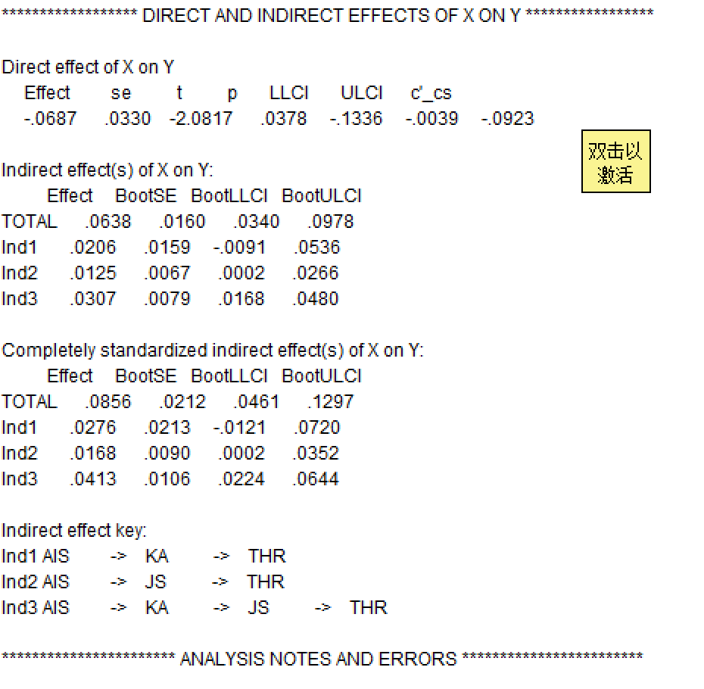
 |  |  |  |  |  |  |  |  |  |  |  |  | 表 1 直接效应（Direct effect of X on Y）
 |  |  |  |  |  |  |  |  |  |  |  |  | Effect | SE | t | p | LLCI | ULCI | c′_cs*
 |  |  |  |  |  |  |  |  |  |  |  |  | -0.0687 | 0.033 | -2.0817 | 0.0378 | -0.1336 | -0.0039 | -0.0923
 |  |  |  |  |  |  |  |  |  |  |  |  | 表 1 直接效应（Direct effect of X on Y）

 |  |  |  |  |  |  |  |  |  |  |  |  | 表 2 间接效应（Bootstrapped indirect effects）
 |  |  |  |  |  |  |  |  |  |  |  |  | Path | Effect | BootSE | BootLLCI | BootULCI
 |  |  |  |  |  |  |  |  |  |  |  |  | TOTAL | 0.0638 | 0.016 | 0.034 | 0.0978
 |  |  |  |  |  |  |  |  |  |  |  |  | Ind1 | 0.0206 | 0.0159 | -0.0091 | 0.0536
 |  |  |  |  |  |  |  |  |  |  |  |  | Ind2 | 0.0125 | 0.0067 | 0.0002 | 0.0266
 |  |  |  |  |  |  |  |  |  |  |  |  | Ind3 | 0.0307 | 0.0079 | 0.0168 | 0.048

 |  |  |  |  |  |  |  |  |  |  |  |  | 表 3 完全标准化的间接效应（Completely standardized）
 |  |  |  |  |  |  |  |  |  |  |  |  | Path | Effect | BootSE | BootLLCI | BootULCI
 |  |  |  |  |  |  |  |  |  |  |  |  | TOTAL | 0.0856 | 0.0212 | 0.0461 | 0.1297
 |  |  |  |  |  |  |  |  |  |  |  |  | Ind1 | 0.0276 | 0.0213 | -0.0121 | 0.072
 |  |  |  |  |  |  |  |  |  |  |  |  | Ind2 | 0.0168 | 0.009 | 0.0002 | 0.0352
 |  |  |  |  |  |  |  |  |  |  |  |  | Ind3 | 0.0413 | 0.0106 | 0.0224 | 0.0644

 |  |  |  |  |  |  |  |  |  |  |  |  | 表 4 路径对应关系（Indirect effect key）
 |  |  |  |  |  |  |  |  |  |  |  |  | 代码 | 具体路径
 |  |  |  |  |  |  |  |  |  |  |  |  | Ind1 | AIS → KA → THR
 |  |  |  |  |  |  |  |  |  |  |  |  | Ind2 | AIS → JS → THR
 |  |  |  |  |  |  |  |  |  |  |  |  | Ind3 | AIS → KA → JS → THR
 |  |  |  |  |  |  |  |  |  |  |  |  | 变量缩写：AIS = 人工智能冲击意识；KA = 知识获取；JS = 工作安全感；THR = 工作繁荣。

 |  |  |  |  |  |  |  |  |  |  |  |  |  |  |  | 95%置信区间
 |  |  |  |  |  |  |  |  |  |  |  |  | 效应 | 效应值 | 标准误 | 下限 | 上限
 |  |  |  |  |  |  |  |  |  |  |  |  | 直接效应 | -0.0923 | 0.033 | -0.1336 | -0.0039
 |  |  |  |  |  |  |  |  |  |  |  |  | 链式中介效应 | 0.0413 | 0.0106 | 0.0168 | 0.048

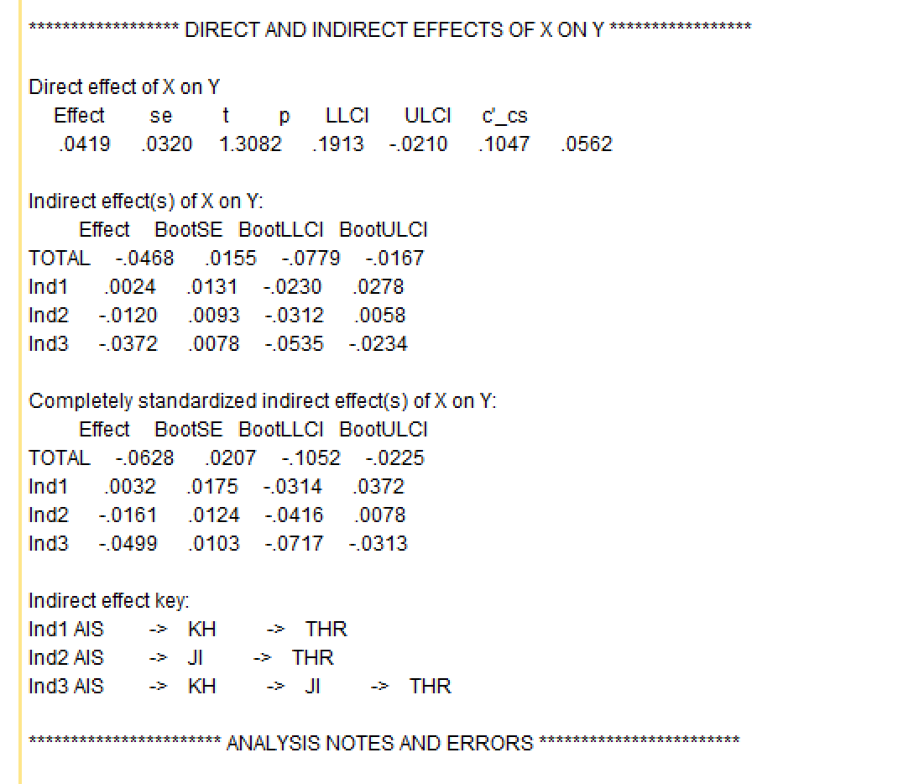
 |  |  |  |  |  |  |  |  |  |  |  |  |  |  |  |  |  |  | 表1 直接效应（Direct effect of X on Y）
 |  |  |  |  |  |  |  |  |  |  |  |  |  |  |  |  |  |  | Effect | SE | t | p | LLCI | ULCI | c′_cs
 |  |  |  |  |  |  |  |  |  |  |  |  |  |  |  |  |  |  | 0.0419 | 0.032 | 1.3082 | 0.1913 | -0.021 | 0.1047 | 0.0562

 |  |  |  |  |  |  |  |  |  |  |  |  |  |  |  |  |  |  | 表2 间接效应（Bootstrapped indirect effects）
 |  |  |  |  |  |  |  |  |  |  |  |  |  |  |  |  |  |  | Path | Effect | BootSE | BootLLCI | BootULCI
 |  |  |  |  |  |  |  |  |  |  |  |  |  |  |  |  |  |  | TOTAL | -0.0468 | 0.0155 | -0.0779 | -0.0167
 |  |  |  |  |  |  |  |  |  |  |  |  |  |  |  |  |  |  | Ind1 | 0.0024 | 0.0131 | -0.023 | 0.0278
 |  |  |  |  |  |  |  |  |  |  |  |  |  |  |  |  |  |  | Ind2 | -0.012 | 0.0093 | -0.0312 | 0.0058
 |  |  |  |  |  |  |  |  |  |  |  |  |  |  |  |  |  |  | Ind3 | -0.0372 | 0.0078 | -0.0535 | -0.0234

 |  |  |  |  |  |  |  |  |  |  |  |  |  |  |  |  |  |  | 表3 完全标准化的间接效应（Completely standardized）
 |  |  |  |  |  |  |  |  |  |  |  |  |  |  |  |  |  |  | Path | Effect | BootSE | BootLLCI | BootULCI
 |  |  |  |  |  |  |  |  |  |  |  |  |  |  |  |  |  |  | TOTAL | -0.0628 | 0.0207 | -0.1052 | -0.0225
 |  |  |  |  |  |  |  |  |  |  |  |  |  |  |  |  |  |  | Ind1 | 0.0032 | 0.0175 | -0.0143 | 0.0372
 |  |  |  |  |  |  |  |  |  |  |  |  |  |  |  |  |  |  | Ind2 | -0.0161 | 0.0124 | -0.0416 | 0.0078
 |  |  |  |  |  |  |  |  |  |  |  |  |  |  |  |  |  |  | Ind3 | -0.0499 | 0.0103 | -0.0717 | -0.0313

 |  |  |  |  |  |  |  |  |  |  |  |  |  |  |  |  |  |  | 表4 路径对照（Indirect effect key）
 |  |  |  |  |  |  |  |  |  |  |  |  |  |  |  |  |  |  | 代码 | 路径
 |  |  |  |  |  |  |  |  |  |  |  |  |  |  |  |  |  |  | Ind1 | AIS → KH → THR
 |  |  |  |  |  |  |  |  |  |  |  |  |  |  |  |  |  |  | Ind2 | AIS → JI → THR
 |  |  |  |  |  |  |  |  |  |  |  |  |  |  |  |  |  |  | Ind3 | AIS → KH → JI → THR

 |  |  |  |  |  |  |  |  |  |  |  |  |  |  |  |  |  |  | 效应 | 效应值 | 标准误 | 95%置信区间
 |  |  |  |  |  |  |  |  |  |  |  |  |  |  |  |  |  |  |  |  |  | 下限 | 上限
 |  |  |  |  |  |  |  |  |  |  |  |  |  |  |  |  |  |  | 直接效应 | 0.0562 | 0.032 | -0.021 | 0.1047
 |  |  |  |  |  |  |  |  |  |  |  |  |  |  |  |  |  |  | 链式中介效应 | -0.0499 | 0.0103 | -0.0717 | -0.0313

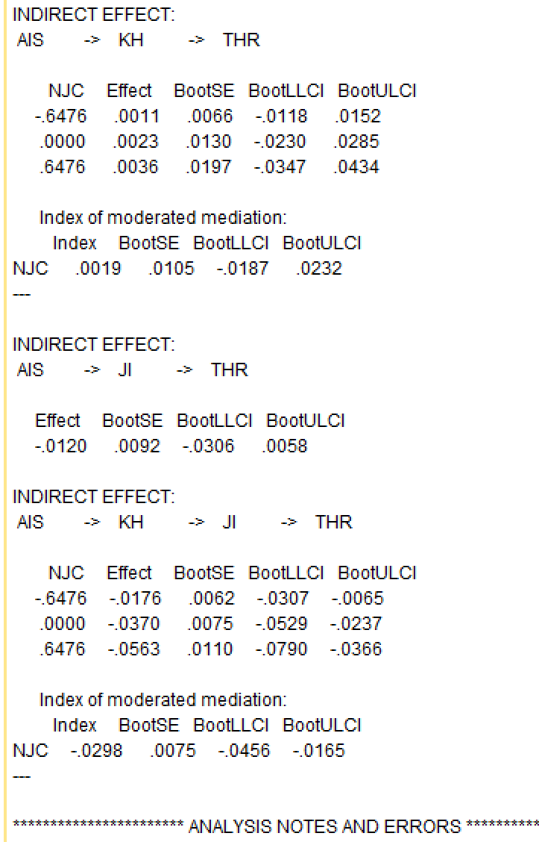
 |  |  |  |  |  |  |  |  |  |  |  |  |  | 表1 条件间接效应：AIS → KH → THR（被调节的简单中介）

 |  |  |  |  |  |  |  |  |  |  |  |  |  | NJC（调节值） | Effect | BootSE | BootLLCI | BootULCI
 |  |  |  |  |  |  |  |  |  |  |  |  |  | -0.6476 | 0.0011 | 0.0066 | -0.0118 | 0.0152
 |  |  |  |  |  |  |  |  |  |  |  |  |  | 0 | 0.0023 | 0.013 | -0.023 | 0.0285
 |  |  |  |  |  |  |  |  |  |  |  |  |  | 0.6476 | 0.0036 | 0.0197 | -0.0347 | 0.0434

 |  |  |  |  |  |  |  |  |  |  |  |  |  | Index of moderated mediation（调节中介指数）
 |  |  |  |  |  |  |  |  |  |  |  |  |  | Index | BootSE | BootLLCI | BootULCI
 |  |  |  |  |  |  |  |  |  |  |  |  |  | 0.0019 | 0.0105 | -0.0187 | 0.0232

 |  |  |  |  |  |  |  |  |  |  |  |  |  | 表2 简单中介：AIS → JI → THR
 |  |  |  |  |  |  |  |  |  |  |  |  |  | Effect | BootSE | BootLLCI | BootULCI
 |  |  |  |  |  |  |  |  |  |  |  |  |  | -0.012 | 0.0092 | -0.0306 | 0.0058

 |  |  |  |  |  |  |  |  |  |  |  |  |  | 表3 条件链式中介：AIS → KH → JI → THR（被调节的链式中介）
 |  |  |  |  |  |  |  |  |  |  |  |  |  | NJC（调节值） | Effect | BootSE | BootLLCI | BootULCI
 |  |  |  |  |  |  |  |  |  |  |  |  |  | -0.6476 | -0.0176 | 0.0062 | -0.0307 | -0.0065
 |  |  |  |  |  |  |  |  |  |  |  |  |  | 0 | -0.037 | 0.0075 | -0.0529 | -0.0237
 |  |  |  |  |  |  |  |  |  |  |  |  |  | 0.6476 | -0.0563 | 0.011 | -0.079 | -0.0366

 |  |  |  |  |  |  |  |  |  |  |  |  |  | Index of moderated mediation（调节中介指数）
 |  |  |  |  |  |  |  |  |  |  |  |  |  | Index | BootSE | BootLLCI | BootULCI
 |  |  |  |  |  |  |  |  |  |  |  |  |  | -0.0298 | 0.0075 | -0.0456 | -0.0165

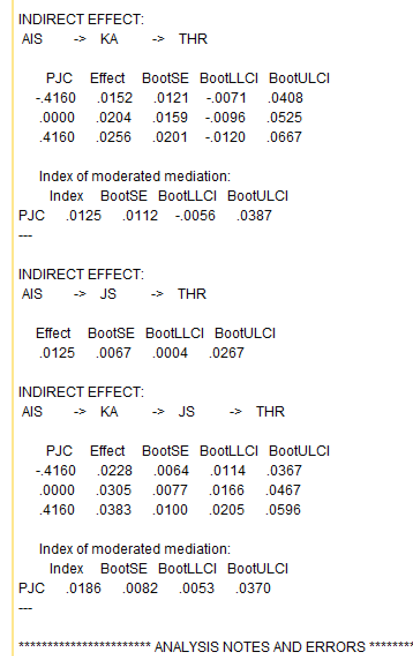

 |  |  |  |  |  |  |  |  |  |  |  |  | 表1 条件间接效应：AIS → KA → THR（被调节的简单中介）
 |  |  |  |  |  |  |  |  |  |  |  |  | PJC | Effect | BootSE | BootLLCI | BootULCI
 |  |  |  |  |  |  |  |  |  |  |  |  | -0.416 | 0.0152 | 0.0121 | -0.0071 | 0.0408
 |  |  |  |  |  |  |  |  |  |  |  |  | 0 | 0.0204 | 0.0159 | -0.0096 | 0.0525
 |  |  |  |  |  |  |  |  |  |  |  |  | 0.416 | 0.0256 | 0.0201 | -0.012 | 0.0667

 |  |  |  |  |  |  |  |  |  |  |  |  | Index of moderated mediation
 |  |  |  |  |  |  |  |  |  |  |  |  | Index | BootSE | BootLLCI | BootULCI
 |  |  |  |  |  |  |  |  |  |  |  |  | 0.0125 | 0.0112 | -0.0056 | 0.0387

 |  |  |  |  |  |  |  |  |  |  |  |  | 表2 简单中介：AIS → JS → THR
 |  |  |  |  |  |  |  |  |  |  |  |  | Effect | BootSE | BootLLCI | BootULCI
 |  |  |  |  |  |  |  |  |  |  |  |  | 0.0125 | 0.0067 | 0.0004 | 0.0267

 |  |  |  |  |  |  |  |  |  |  |  |  | 表3 条件链式中介：AIS → KA → JS → THR（被调节的链式中介）
 |  |  |  |  |  |  |  |  |  |  |  |  | PJC | Effect | BootSE | BootLLCI | BootULCI
 |  |  |  |  |  |  |  |  |  |  |  |  | -0.416 | 0.0228 | 0.0064 | 0.0114 | 0.0367
 |  |  |  |  |  |  |  |  |  |  |  |  | 0 | 0.0305 | 0.0077 | 0.0166 | 0.0467
 |  |  |  |  |  |  |  |  |  |  |  |  | 0.416 | 0.0383 | 0.01 | 0.0205 | 0.0596

 |  |  |  |  |  |  |  |  |  |  |  |  | Index of moderated mediation
 |  |  |  |  |  |  |  |  |  |  |  |  | Index | BootSE | BootLLCI | BootULCI
 |  |  |  |  |  |  |  |  |  |  |  |  | 0.0186 | 0.0082 | 0.0053 | 0.037

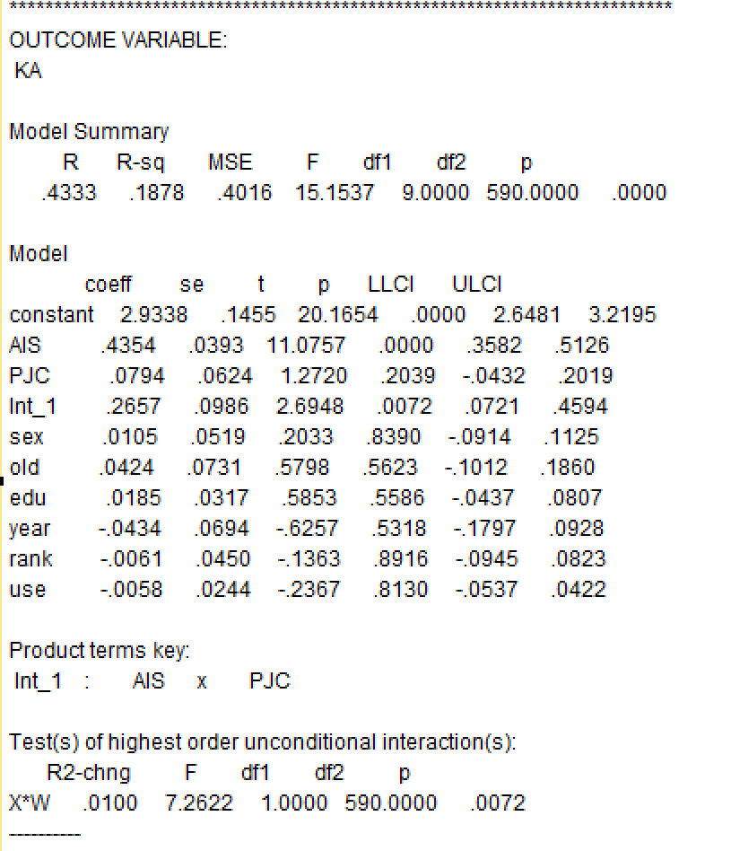

 |  |  |  |  |  |  |  |  |  |  |  |  |  |  |  | 表1 结果变量：KA（知识获取）——模型摘要
 |  |  |  |  |  |  |  |  |  |  |  |  |  |  |  | R | R-sq | MSE | F | df1 | df2 | p
 |  |  |  |  |  |  |  |  |  |  |  |  |  |  |  | 0.4333 | 0.1878 | 0.4016 | 15.1537 | 9 | 590 | 0

 |  |  |  |  |  |  |  |  |  |  |  |  |  |  |  | 表2 回归系数（含控制变量）
 |  |  |  |  |  |  |  |  |  |  |  |  |  |  |  | 变量 | coeff | se | t | p | LLCI | ULCI
 |  |  |  |  |  |  |  |  |  |  |  |  |  |  |  | constant | 2.9338 | 0.1455 | 20.1654 | 0 | 2.6481 | 3.2195
 |  |  |  |  |  |  |  |  |  |  |  |  |  |  |  | AIS | 0.4354 | 0.0393 | 11.0757 | 0 | 0.3582 | 0.5126
 |  |  |  |  |  |  |  |  |  |  |  |  |  |  |  | PJC | 0.0794 | 0.0624 | 1.272 | 0.2039 | -0.0432 | 0.2019
 |  |  |  |  |  |  |  |  |  |  |  |  |  |  |  | Int_1 (AIS×PJC) | 0.2657 | 0.0986 | 2.6948 | 0.0072 | 0.0721 | 0.4594
 |  |  |  |  |  |  |  |  |  |  |  |  |  |  |  | sex | 0.0105 | 0.0519 | 0.2033 | 0.839 | -0.0914 | 0.1125
 |  |  |  |  |  |  |  |  |  |  |  |  |  |  |  | old | 0.0424 | 0.0731 | 0.5798 | 0.5623 | -0.1012 | 0.186
 |  |  |  |  |  |  |  |  |  |  |  |  |  |  |  | edu | 0.0185 | 0.0317 | 0.5853 | 0.5586 | -0.0437 | 0.0807
 |  |  |  |  |  |  |  |  |  |  |  |  |  |  |  | year | -0.0434 | 0.0694 | -0.6257 | 0.5318 | -0.1797 | 0.0928
 |  |  |  |  |  |  |  |  |  |  |  |  |  |  |  | rank | -0.0061 | 0.045 | -0.1363 | 0.8916 | -0.0945 | 0.0823
 |  |  |  |  |  |  |  |  |  |  |  |  |  |  |  | use | -0.0058 | 0.0244 | -0.2367 | 0.813 | -0.0537 | 0.0422

 |  |  |  |  |  |  |  |  |  |  |  |  |  |  |  | 表3 最高阶无条件交互检验（PROCESS 输出）
 |  |  |  |  |  |  |  |  |  |  |  |  |  |  |  | 交互 | R²-chng | F | df1 | df2 | p
 |  |  |  |  |  |  |  |  |  |  |  |  |  |  |  | X*W（AIS×PJC） | 0.01 | 7.2622 | 1 | 590 | 0.0072

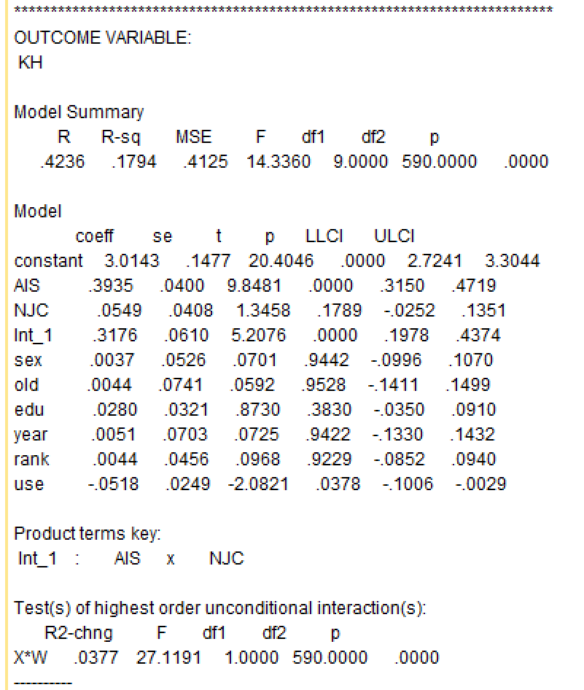

 |  |  |  |  |  |  |  |  |  |  |  |  |  |  | 表1 结果变量：KH（知识隐藏）模型摘要
 |  |  |  |  |  |  |  |  |  |  |  |  |  |  | R | R-sq | MSE | F | df1 | df2 | p
 |  |  |  |  |  |  |  |  |  |  |  |  |  |  | 0.4236 | 0.1794 | 0.4125 | 14.336 | 9 | 590 | 0

 |  |  |  |  |  |  |  |  |  |  |  |  |  |  | 表2 回归系数（含控制变量）
 |  |  |  |  |  |  |  |  |  |  |  |  |  |  | 变量 | coeff | se | t | p | LLCI | ULCI
 |  |  |  |  |  |  |  |  |  |  |  |  |  |  | constant | 3.0143 | 0.1477 | 20.4046 | 0 | 2.7241 | 3.3044
 |  |  |  |  |  |  |  |  |  |  |  |  |  |  | AIS | 0.3935 | 0.04 | 9.8481 | 0 | 0.315 | 0.4719
 |  |  |  |  |  |  |  |  |  |  |  |  |  |  | NJC | 0.0549 | 0.0408 | 1.3458 | 0.1789 | -0.0252 | 0.1351
 |  |  |  |  |  |  |  |  |  |  |  |  |  |  | Int_1 (AIS×NJC) | 0.3176 | 0.061 | 5.2076 | 0 | 0.1978 | 0.4374
 |  |  |  |  |  |  |  |  |  |  |  |  |  |  | sex | 0.0037 | 0.0526 | 0.0701 | 0.9442 | -0.0996 | 0.107
 |  |  |  |  |  |  |  |  |  |  |  |  |  |  | old | 0.0044 | 0.0741 | 0.0592 | 0.9528 | -0.1411 | 0.1499
 |  |  |  |  |  |  |  |  |  |  |  |  |  |  | edu | 0.028 | 0.0321 | 0.873 | 0.383 | -0.035 | 0.091
 |  |  |  |  |  |  |  |  |  |  |  |  |  |  | year | 0.0051 | 0.0703 | 0.0725 | 0.9422 | -0.133 | 0.1432
 |  |  |  |  |  |  |  |  |  |  |  |  |  |  | rank | 0.0044 | 0.0456 | 0.0968 | 0.9229 | -0.0852 | 0.094
 |  |  |  |  |  |  |  |  |  |  |  |  |  |  | use | -0.0518 | 0.0249 | -2.0821 | 0.0378 | -0.1006 | -0.0029

 |  |  |  |  |  |  |  |  |  |  |  |  |  |  | 表3 最高阶无条件交互检验
 |  |  |  |  |  |  |  |  |  |  |  |  |  |  | 交互 | R²-chng | F | df1 | df2 | p
 |  |  |  |  |  |  |  |  |  |  |  |  |  |  | X*W（AIS×NJC） | 0.0377 | 27.1191 | 1 | 590 | 0

